上海_二手房成交套数
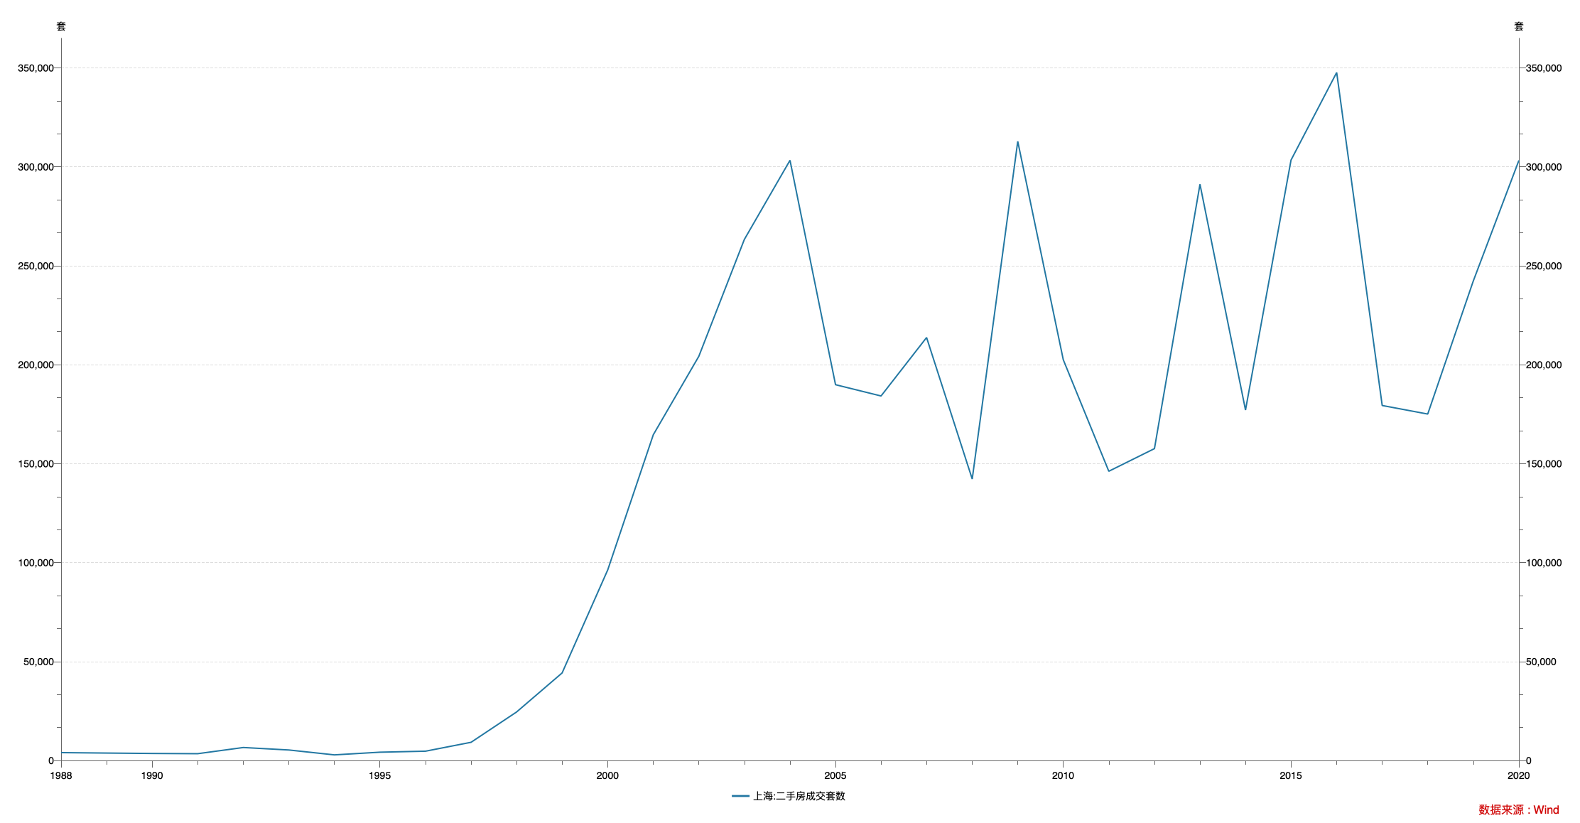

指标名称 | 上海:二手房成交套数
1988-12-31 | 3960.00
1989-12-31 | 3740.00
1990-12-31 | 3536.00
1991-12-31 | 3419.00
1992-12-31 | 6545.00
1993-12-31 | 5290.00
1994-12-31 | 2821.00
1995-12-31 | 4176.00
1996-12-31 | 4689.00
1997-12-31 | 9180.00
1998-12-31 | 24501.00
1999-12-31 | 44234.00
2000-12-31 | 96348.00
2001-12-31 | 164598.00
2002-12-31 | 204239.00
2003-12-31 | 263297.00
2004-12-31 | 303291.00
2005-12-31 | 189896.00
2006-12-31 | 184194.00
2007-12-31 | 213733.00
2008-12-31 | 142224.00
2009-12-31 | 312857.00
2010-12-31 | 202511.00
2011-12-31 | 146151.00
2012-12-31 | 157585.00
2013-12-31 | 291176.00
2014-12-31 | 177083.00
2015-12-31 | 303414.00
2016-12-31 | 347667.00
2017-12-31 | 179385.00
2018-12-31 | 175061.00
2019-12-31 | 242254.00
2020-12-31 | 303244.00

数据来源：Wind

